Tutorial
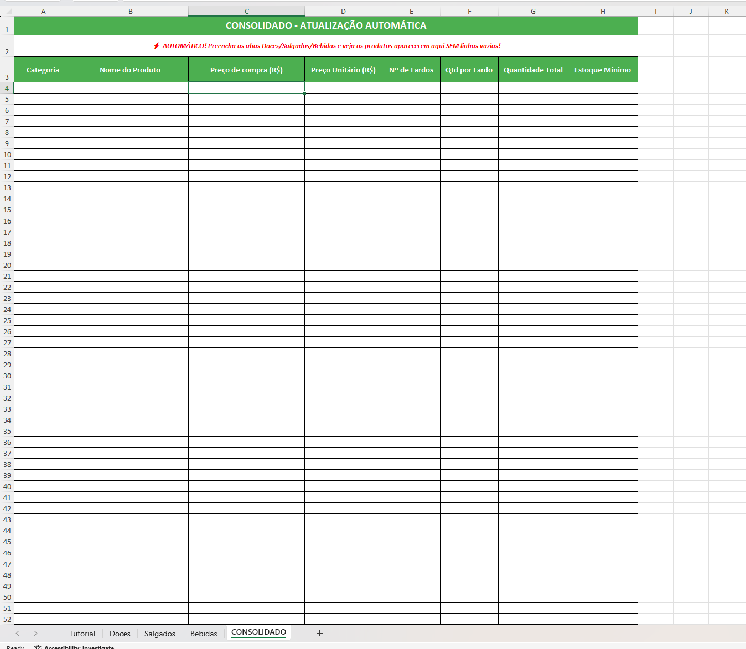
Tutorial de como usar essa planilha

1- Na parte inferior existem opções de aba para se escolher que indicam o tipo de produto que vai ser inserido no sistema
por enquanto existem os tipos DOCES (Lacta, Suflair, etc), SALGADINHOS (Torcida, Doritos, etc), BEBIDAS (Guaraná, Coca, etc),
então você escolhe a aba do tipo de produto de acordo com o tipo que o produto desejado mais se encaixa.
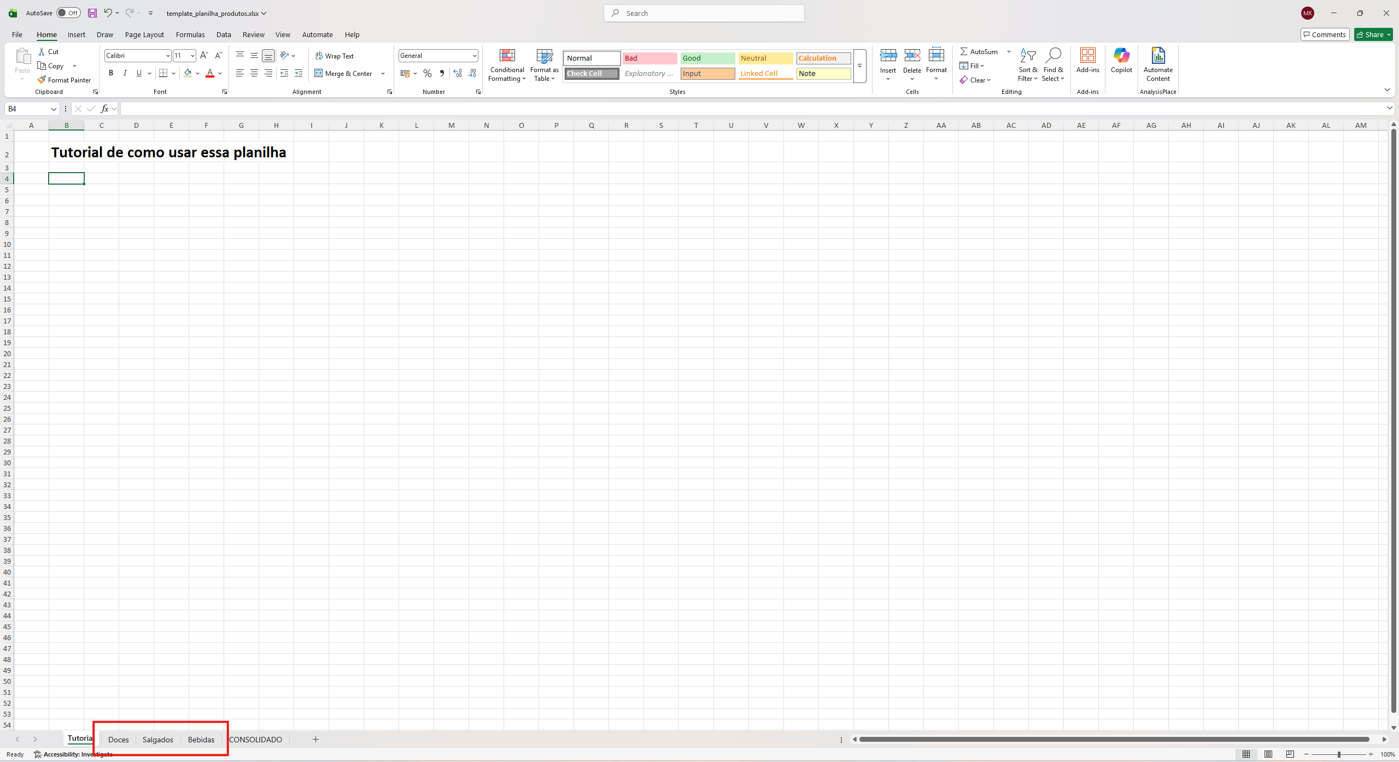

2- Dentro da aba vai existir uma tabela desse tipo, nela é possível inserir o nome do produto, o preço de compra (quanto custou para comprar o produto), preço unitário (valor que vai ser vendido o produto),
Nº de fardos (quantidade de fardos comprados, se existir), Qtd por fardo (quantidade de produtos por fardo, se existir), quantidade total (número total de produtos),
estoque mínimo (quantidade mínima que se deve ter do produto, se quiser informar)
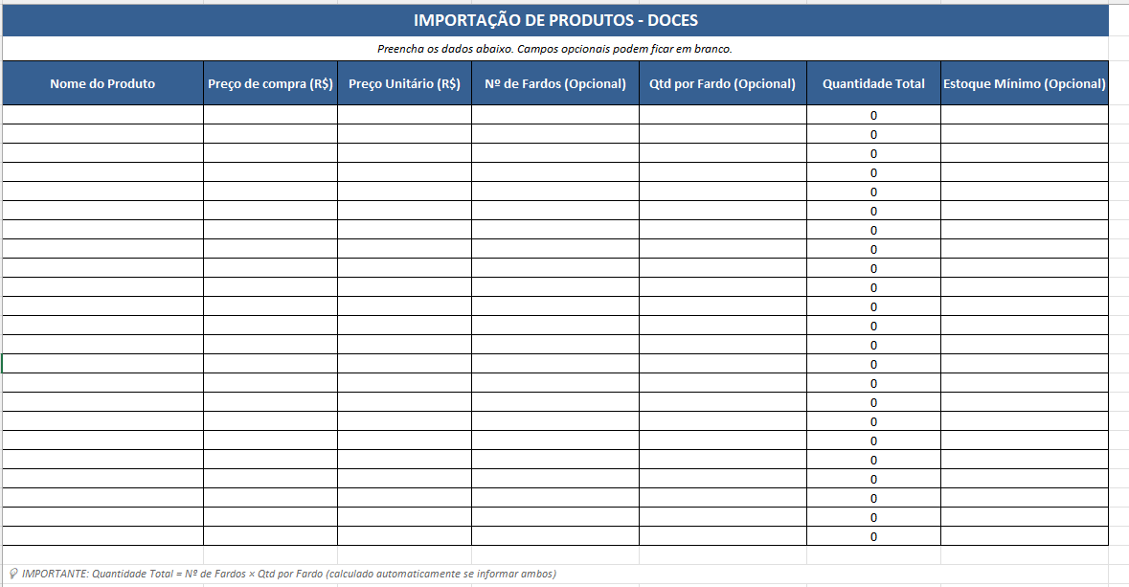

3- E é isso!! De resto temos uma aba "CONSOLIDADO" que é onde vai ficar a tabela com todas as informações dessas outras abas.

